給料管理
社内システム利用手引
①ログイン
 | https://it-softtech.com/ems/
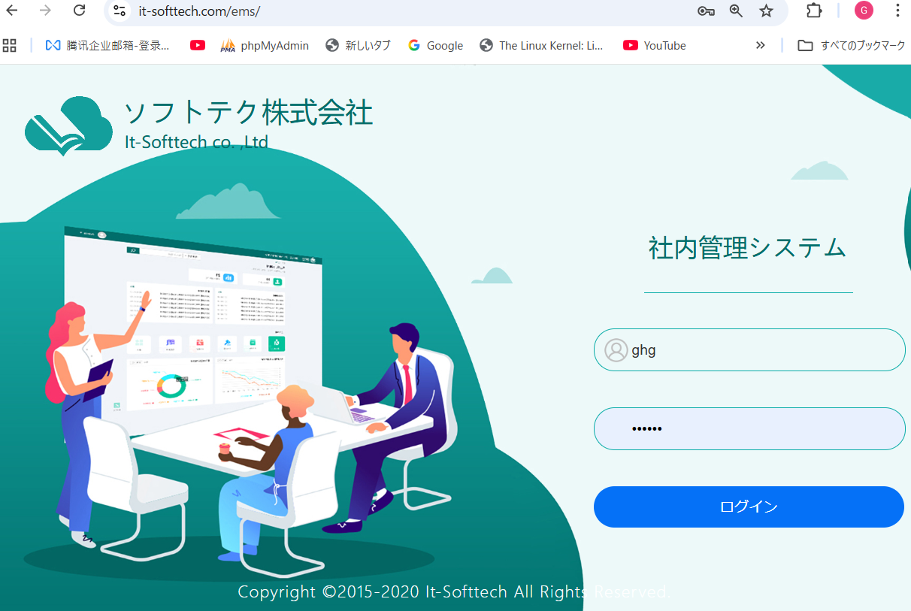

 |  | 会社メール@前の部分かメールかどちでもいいです

②EMS機能
 | 給料明細参照
 | 月末の勤怠提出
 | など
 | 管理者権限持ち方が「管理者」ボタンが表示される。
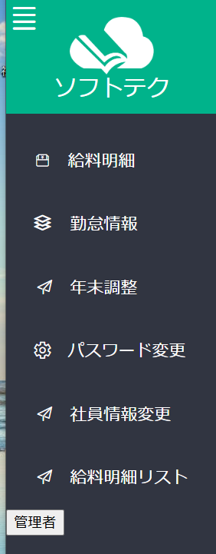

③EMSMへ遷移。「管理者」ボタンをクリック。

④給料管理。「給料管理」ボタンをクリック（給料担当者、宮野さん）

 | 対象年月を指定、「一括作成」クリックすると、対象年月の給料が自動作成される
 | 「検索」クリックすると対象年月の給料がリストされます。
 | 「ダウンロード」するとCSVファイルが出力される。
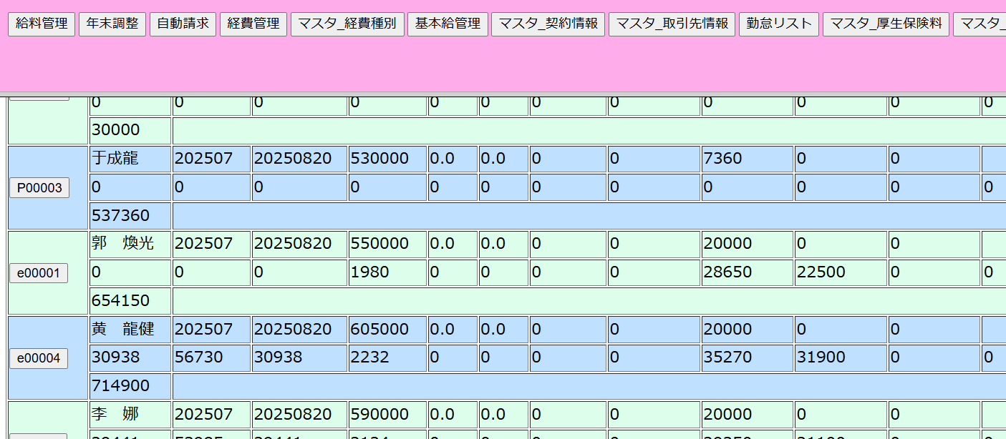

 | 明細行の社員IDボタンをクリックすると修正画面へ遷移。
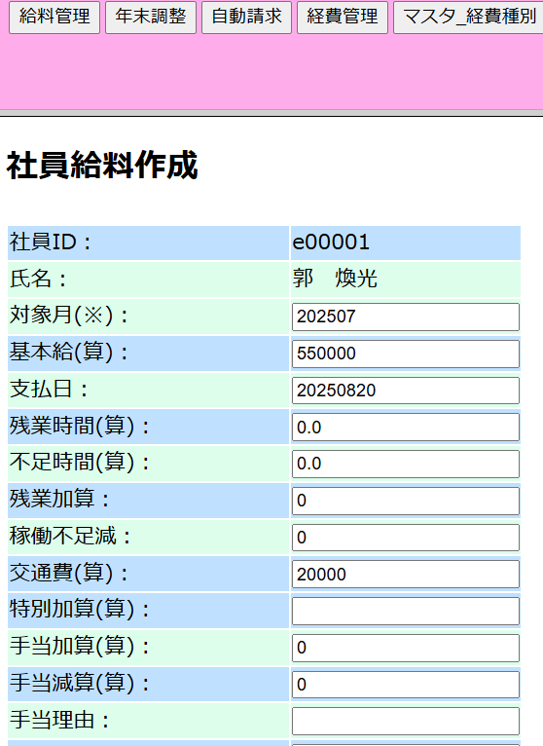

④経費管理。「経費管理」ボタンをクリック。経費発生する方

 |  |  | →CSVダウンロード機能を要追加
 |  |  |  | リスト
 |  |  |  | YYYYMMDD￥証跡 のZIPファイル

 | 「新規」ボタンをクリックすると、経費を登録する。証跡のアップ忘れないで

経費管理
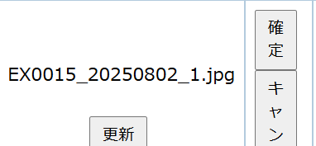
社内システム利用手引

経費管理。「経費管理」ボタンをクリック。経費発生する方

 | 「新規」ボタンをクリックすると、経費を登録する。証跡のアップ忘れないで

 | 変更： | 「編集」ボタン
 |  | 精算日付入れたら、変更不可。

 |  | 変更後 | 「確定」ボタンで登録

年末更新
①EMSMの「年末調整」をクリック
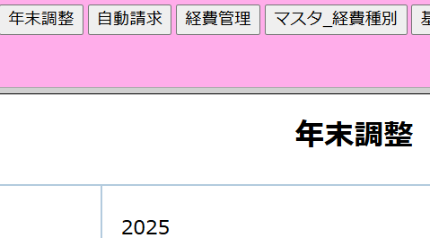

②年末調整記入用紙アップ。アップロードクリック |  |  |  |  |  | 宮野
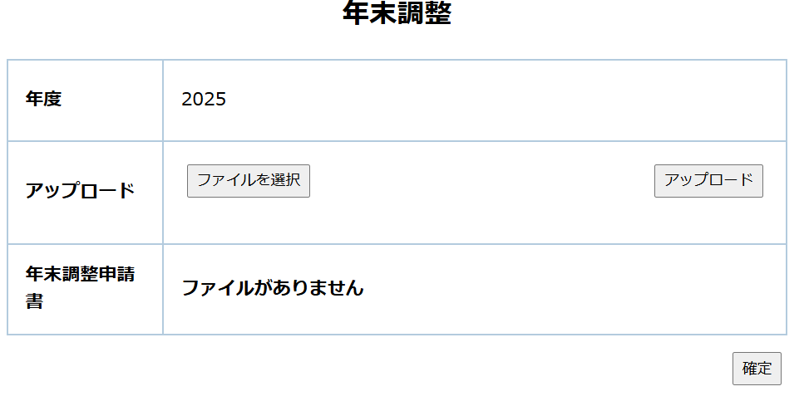

③EMSの年末管理 |  | 各自

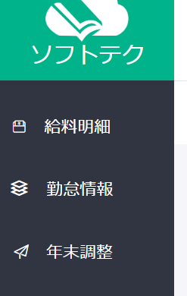

④年末調整記入用紙ダウンロード |  |  |  | 各自
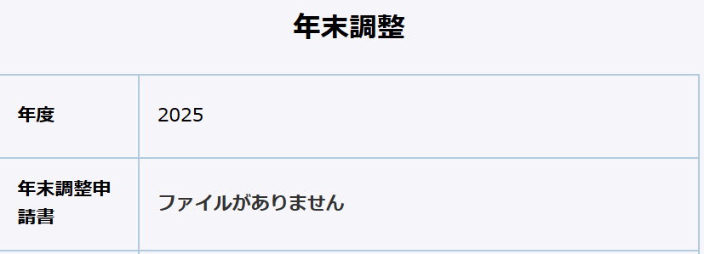

⑤記入済ファイルをアップロード |  |  |  | 各自
 | 証跡ファイルを含む、全部アップロード済みの場合、「確定」をクリック
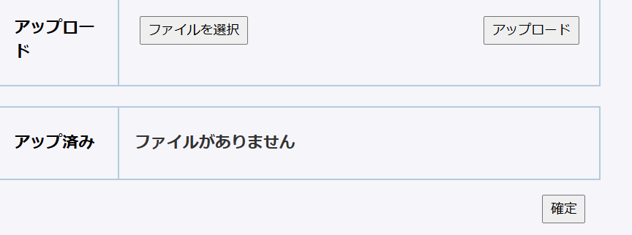

⑥EMSM、調整状態確定の社員リンクをクリック。 |  |  |  |  | 宮野
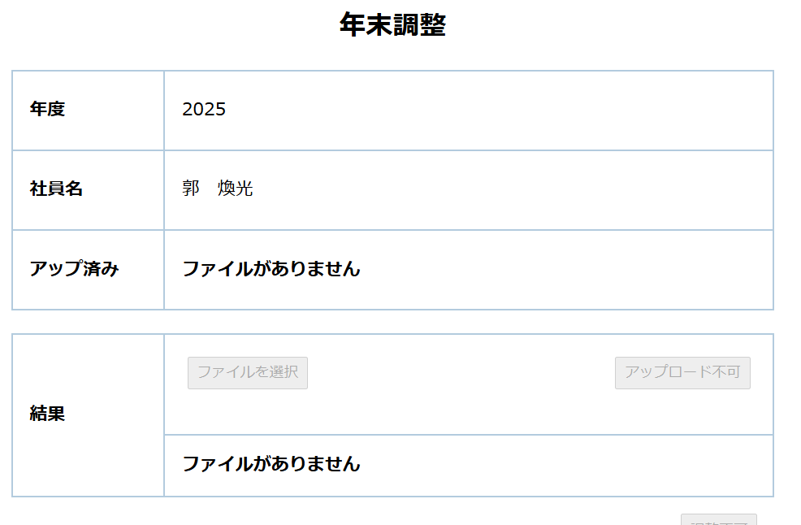
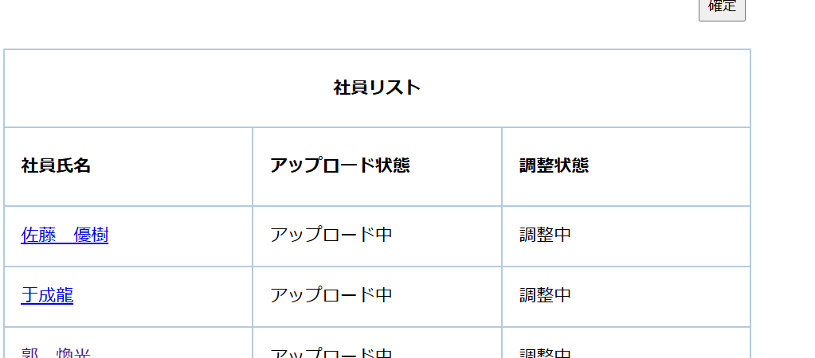

⑦年末調整。 |  | 宮野
 | 個人のファイルをダウンロードして、調整。

⑧結果アップ
 | 調整済み結果をアップロード |  |  |  | 宮野

⑨全員調整完了後 |  | 確定ボタンをクリック。 |  |  | 宮野さん

⑩EMS | 結果確認。 |  | 各人

改善20250905
改善１：

 | ①タイトル 名の変更 |  |  | ４か５文字まで？

 | ②データ：
 |  | 年月表示変更 YYYY/MM/DD
 |  | 金額 123,456 式、小数点なし。

 | ③幅調整
改善2：
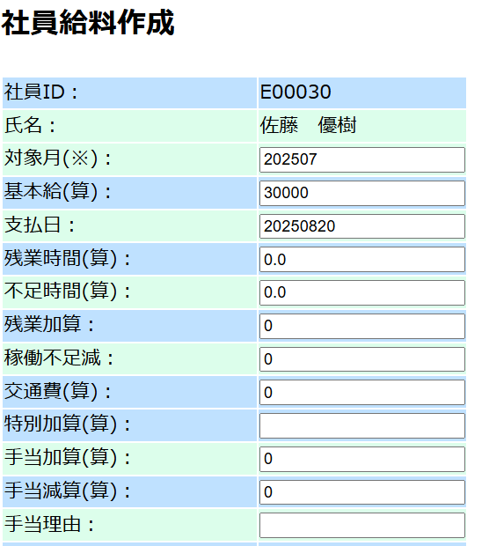

 | ①データ：
 |  | 年月表示変更 YYYY/MM/DD
 |  | 金額 123,456 式、小数点なし。

 | ②自動計算と微妙に違う。

改善3：

 | ①データ：
 |  | 金額 123,456 式、小数点なし。

 | ②検索種類追加
 |  | 期間検索： |  | From：YYYYMMDD～YYYYMMDD
 |  | 経費種別件検索
 |  |  |  | 経費種別 |  | 名称 | 検索

改善4： | 急ぎ、１１月まで完了する必要。
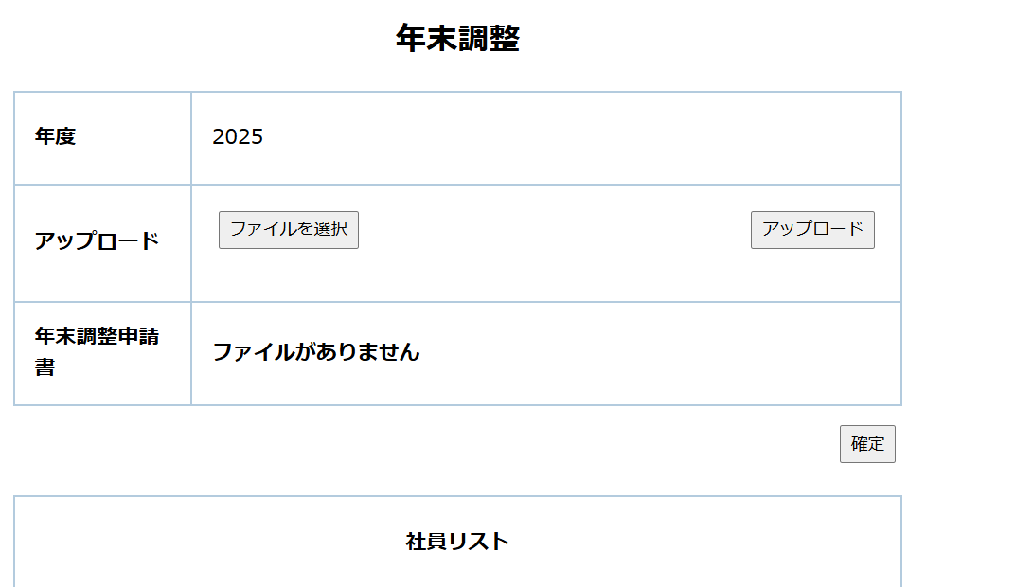

 | ファイルアップロードをm_fileに管理する

 | fileTypeCode | fileTypeName | fileTypeAbbrName | saveFolder | delFlg | insertDate | updateDate
 | 01 | 経費管理 | 経費管理 | C:\work\file | 0 | 2025-08-21 | 2025-08-21
 | 02 | 年末調整 | 年末調整 | C:\work\file\nenTyosei | 0 | 2025-08-21 | 2025-08-21

 |  | C:\work\file\nenTyosei
 |  |  | /2025
 |  |  |  | /年末調整記入用紙/
 |  |  |  |  | 令和6年分給与所得者の基礎控除申告書兼給与所得者の配偶者控除等申告書兼年末調整に係る定額減税のための申告書兼所得金額調整控除申告書.pdf
 |  |  |  |  | 令和6年分給与所得者の扶養控除（異動）申告書.pdf
 |  |  |  | /個人別
 |  |  |  |  | /e00001郭 煥光/
 |  |  |  |  |  | 令和6年分給与所得者の基礎控除申告書兼給与所得者の配偶者控除等申告書兼年末調整に係る定額減税のための申告書兼所得金額調整控除申告書.pdf
 |  |  |  |  |  | 令和6年分給与所得者の扶養控除（異動）申告書.pdf
 |  |  |  |  |  | XXX.pdf
 |  |  |  |  |  | /結果/
 |  |  |  |  |  | ①源泉票
 |  |  |  |  |  | ②控除総額、調整後額。（フォマードは宮野さんに任せる）

 |  |  |  |  | /e00002XXXX/
 |  |  |  |  |  | 令和6年分給与所得者の基礎控除申告書兼給与所得者の配偶者控除等申告書兼年末調整に係る定額減税のための申告書兼所得金額調整控除申告書.pdf
 |  |  |  |  |  | 令和6年分給与所得者の扶養控除（異動）申告書.pdf
 |  |  |  |  |  | YYYY.pdf
 |  |  | /2026

